Sheet1
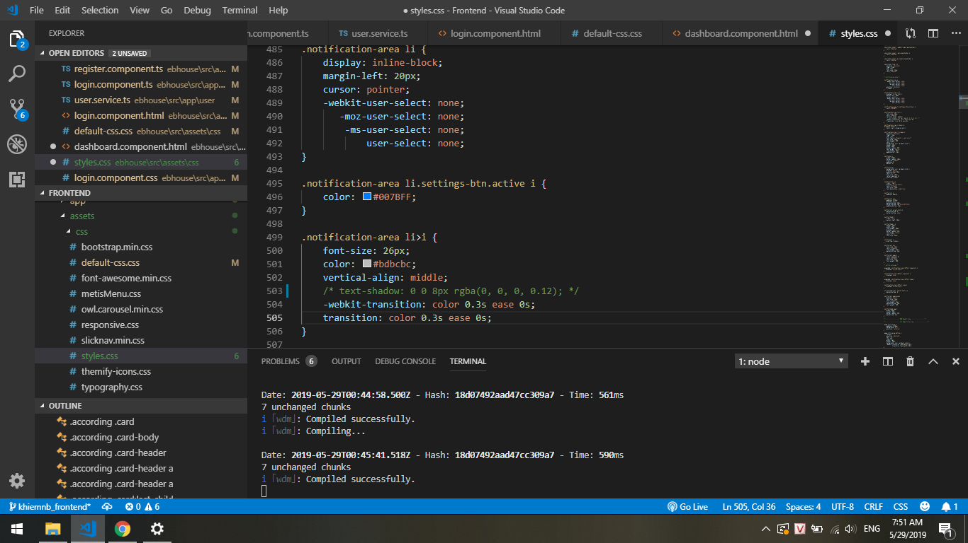
 |  |  | Sửa text shadow

30/5/2019 | Phần jwt thì nghiên cứu là
 | Phần login thì nên hiện sdt và mật khẩu sẵn ở đó cho họ\
 | Bị vòng lặp vô hạn ở canActivate | Phân chia ra thành dashboard cho tenant và landlord
 | Click nhiều lần ở gửi mã otp

